画面設計
 | 家計簿管理メニュー画面設計書 |  |  |  |  | 作成日 |  | 更新日
 |  |  |  |  |  | 2025-01-25 | 石川
 | ※全体的な画面のデザインは検討中。項目、配置、用途等を記載
１
１．画面レイアウト
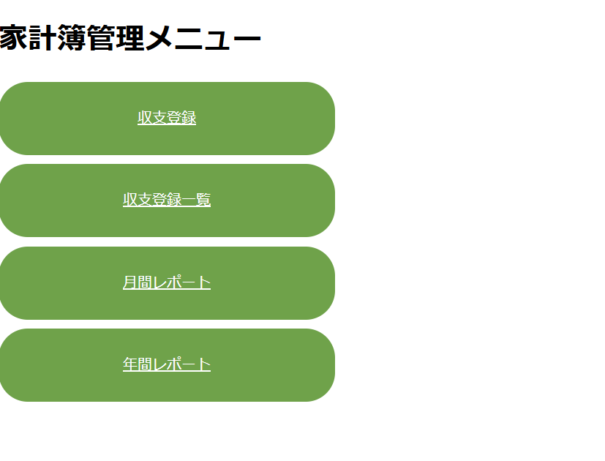

２

３

４

５

２．画面項目説明
 | No | 項目 | 項目説明 | 表示例 | 備考
 | 1 | タイトル（メニュー） | タイトルを表示する。 | 家計簿アプリ管理メニュー
 | 2 | ボタン（収支登録） | 収支登録画面のメニューボタンを表示する。
 | 3 | ボタン（収支登録一覧） | 収支登録一覧画面のメニューボタンを表示する。
 | 4 | ボタン（月間レポート） | 月間レポート画面のメニューボタンを表示する。
 | 5 | ボタン（年間レポート） | 年間レポート画面のメニューボタンを表示する。

３．初期表示アクション
 | 初期表示時のチェックやイベントなし

４．画面発生アクション
 | (1)収支登録ボタン押下時
 | ボタン押下時、収支登録画面に遷移する。

 | ・入力チェック
 | No | 画面項目No | 項目物理名 | 設定値 | 備考
 | なし | - | - | - | -

 | ・出力パラメータ（次画面に渡す値があれば記載）
 | No | 画面項目No | 項目物理名 | 設定値 | 備考
 | なし | - | - | - | -

 | (2)収支登録一覧ボタン押下時
 | ボタン押下時、収支登録一覧画面に遷移する。
 | 一覧に表示するデータがない場合、画面遷移後に「登録内容は０件です。」と表示する。

 | 業務継続エラー
 | 登録されている一覧に表示するデータをDBから取得できなかった場合、エラー画面に遷移する
 | 想定外エラー
 | 画面取得に失敗した場合、システムエラー画面に遷移する
 | ※業務継続エラー、想定外エラーについては機能設計書を参照

 | ・入力チェック
 | No | 画面項目No | チェック内容 |  | 備考
 | なし | - | - | - | -

 | ・出力パラメータ（次画面に渡す値があれば記載）
 | No | 画面項目No | 項目物理名 | 設定値 | 備考
 | なし | - | - | - | -

 | (3)月間レポートボタン押下時
 | ボタン押下時、月間レポート画面に遷移する。

 | ・入力チェック
 | No | 画面項目No | 項目物理名 | 設定値 | 備考
 | なし | - | - | - | -

 | ・出力パラメータ（次画面に渡す値があれば記載）
 | No | 画面項目No | 項目物理名 | 設定値 | 備考
 | なし | - | - | - | -

 | (4)年間レポートボタン押下時
 | ボタン押下時、年間レポート画面に遷移する。

 | ・入力チェック
 | No | 画面項目No | 項目物理名 | 設定値 | 備考
 | なし | - | - | - | -

 | ・出力パラメータ（次画面に渡す値があれば記載）
 | No | 画面項目No | 項目物理名 | 設定値 | 備考
 | なし | - | - | - | -

処理フロー
メニュー画面を表示

